Sheet1
ゲーム画面
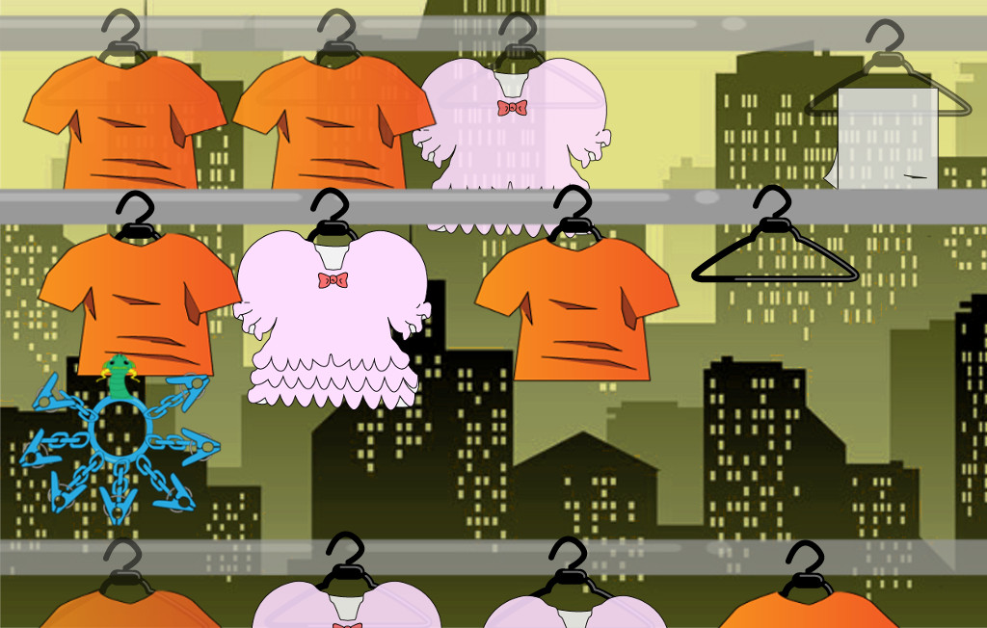

上のレーンの物には
半透明化処理をする
 | 0

プレイヤーの初期位置

 |  | レーン移動したとき（三本レーンがあるとき）

上下のレーンに
半透明化処理をかける

下のレーンの服は服の上の部分だけ見せる

